信用交易
融资融券市场交易数据统计(2024-08-13)


标的证券 | 融资融券余额（亿元） | 融资余额（亿元） | 融券余额（亿元） | 融资买入额（亿元） | 融资融券规模变化（亿元） | 融资余额增幅(‰) | 融券余额增幅(%)
统计数据 | 14,203.88 | 14,031.10 | 162.39 | 362.29 | 4.69 | 0.66 | -2.74

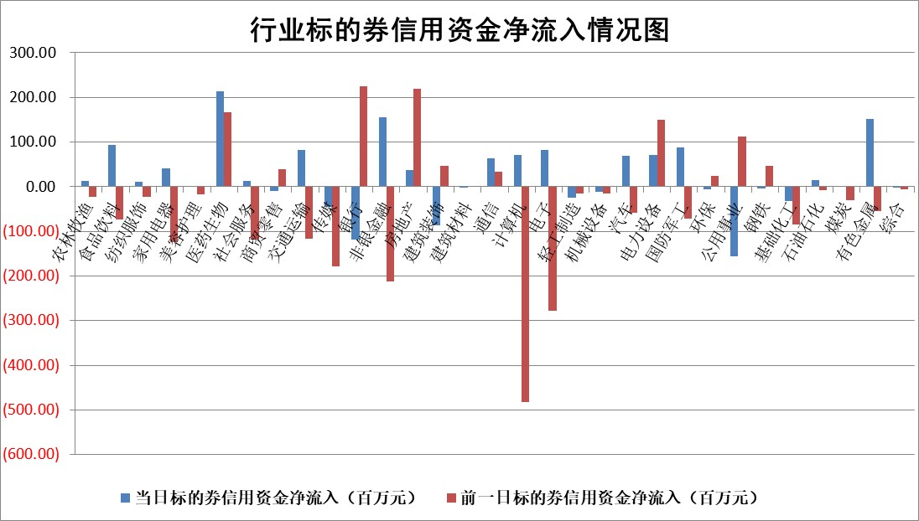

 |  |  |  |  |  |  |  | 2

 |  |  |  |  |  |  |  | 5
标的基金代码 | 标的基金简称 | 融资余额/市值(%) | 融资余额增幅(%) | 融资买入额/成交金额(%) | （融资余额净增额-融券余额净增额）/市值(‱) | 融券余额降幅(%) | ABS[（融资余额净增额-融券余额净增额）/市值净增额-1](%)
159902 | 华夏中小板ETF | 0.00 | 0.00 | 0.00 | 0.00 | 0.00 | 100.00
159915 | 易方达创业板ETF | 2.79 | 6.12 | 210971.47 | 16.19 | 3.30 | 85.75
159919 | 嘉实沪深300ETF | 0.68 | 2.81 | 7.07 | 1.84 | -0.63 | 87.94
159920 | 华夏恒生ETF | 37.66 | 0.00 | 9.81 | 0.18 | -0.48 | 99.62
159922 | 嘉实中证500ETF | 0.78 | 7.61 | 4.60 | 4.12 | -3.86 | 115.15
159925 | 南方沪深300ETF | 0.30 | -4.19 | 1.43 | -1.28 | 1.91 | 100.45
159928 | 消费ETF | 1.21 | 0.05 | 1.36 | 0.08 | 0.65 | 100.10
159934 | 易方达黄金ETF | 77.24 | -0.77 | 2.80 | -59.55 | 0.00 | 126.45
159939 | 全指信息技术ETF | 0.92 | -0.53 | 19.25 | -0.49 | 0.00 | 100.74
159940 | 全指金融地产ETF | 0.11 | 0.00 | 0.00 | 0.00 | 0.00 | 100.00
159995 | 半导体芯片ETF | 2.68 | 1.03 | 100.42 | 2.64 | -0.91 | 97.77
159997 | 天弘中证电子ETF | 2.57 | 7.82 | 27.47 | 18.68 | -0.73 | 78.00
159998 | 天弘中证计算机主题ETF | 1.14 | 10.09 | 0.16 | 10.43 | 0.00 | 91.69
510050 | 华夏上证50ETF | 3.54 | 0.47 | 306.62 | 1.79 | 8.70 | 109.81
510180 | 华安上证180ETF | 0.48 | 0.38 | 3.50 | 0.18 | 0.75 | 97.84
510880 | 华泰柏瑞红利ETF | 0.39 | -3.69 | 1.43 | -1.49 | -0.03 | 90.38
510900 | 易方达恒生H股ETF | 45.46 | -0.04 | 1.28 | -2.04 | 0.00 | 44.26
511010 | 5年期国债ETF | 5.57 | -0.63 | 0.13 | -3.54 | 0.00 | 101.89
511380 | 可转债及可交换债券ETF | 2.38 | 5.80 | 113.56 | 13.04 | 0.00 | 152.18
512000 | 全指证券ETF | 8.63 | 0.40 | 16.78 | 4.09 | 15.54 | 96.16
512010 | 沪深300医药卫生ETF | 6.41 | 2.06 | 135.49 | 12.95 | 1.19 | 114.76
512070 | 沪深300非银ETF | 2.53 | 1.10 | 181.37 | 2.72 | -0.94 | 95.06
512400 | 南方中证申万有色金属ETF | 2.23 | 9.88 | 1.65 | 20.01 | -0.44 | 73.52
512580 | 广发中证环保产业ETF | 1.13 | -2.47 | 0.26 | -2.87 | 0.00 | 104.68
512660 | 国泰中证军工ETF | 2.83 | -1.39 | 15.09 | -3.95 | 0.22 | 103.39
512800 | 华宝中证银行ETF | 12.46 | -0.86 | 0.61 | -11.52 | -2.76 | 114.61
512980 | 广发中证传媒ETF | 1.89 | -5.26 | 266.04 | -10.47 | -0.17 | 161.15
515030 | 华夏中证新能源汽车ETF | 3.03 | 0.87 | 16.34 | 2.57 | -0.55 | 97.65
515050 | 华夏中证5G通信主题ETF | 1.10 | -0.68 | 3.77 | -0.81 | -1.10 | 100.75
515070 | 华夏中证人工智能ETF | 3.66 | 2.86 | 13.67 | 9.85 | -0.85 | 88.32
标的股票比较指标 |  | 融资余额/流通A股市值(%) | 融资余额增幅(%) | 融资买入额/成交金额(%) | （融资余额净增额-融券余额净增额）/流通A股市值(‱) | 融券余额降幅(%) | ABS[（融资余额净增额-融券余额净增额）/流通A股市值净增额-1](%)
前十名标的个股 |  | 仁东控股 | 清研环境 | 海利生物 | 亚香股份 | 韶能股份 | 英特科技
 |  | 雅博股份 | 亚香股份 | 高铁电气 | 英特科技 | 麦澜德 | 民爆光电
 |  | 中研股份 | 凯普生物 | 龙大美食 | 兰卫医学 | 航天发展 | 迪阿股份
 |  | 容百科技 | 金龙汽车 | 包钢股份 | 清研环境 | 雷科防务 | 南都电源
 |  | 东方通 | 兰卫医学 | 星球石墨 | 斯菱股份 | 电气风电 | 永贵电器
 |  | 纽泰格 | 英特科技 | 卡倍亿 | 金龙汽车 | 力诺特玻 | 盛美上海
 |  | 齐峰新材 | 启明信息 | 三达膜 | 正海生物 | 英诺特 | 众辰科技
 |  | 南都电源 | 正海生物 | 亚香股份 | 欣灵电气 | 金卡智能 | 鱼跃医疗
 |  | 元道通信 | 大宏立 | 冠豪高新 | 航天科技 | 岩石股份 | 上海汽配
 |  | 金博股份 | 航天科技 | 正海生物 | 新锦动力 | 恒信东方 | 张江高科
后十名标的个股 |  | 海印股份 | 腾亚精工 | 广汇汽车 | 腾亚精工 | 晋亿实业 | 永达股份
 |  | 盛屯矿业 | 惠泰医疗 | 四川成渝 | 冠龙节能 | 赛科希德 | 西测测试
 |  | 江苏舜天 | 科博达 | 海印股份 | 维科精密 | 宏川智慧 | 吉宏股份
 |  | 威创股份 | 日月明 | 盛屯矿业 | 超越科技 | 永太科技 | 恒兴新材
 |  | 广电网络 | 华东重机 | 江苏舜天 | 众智科技 | 重庆钢铁 | 卡倍亿
 |  | 东旭光电 | 霍普股份 | 威创股份 | 华东重机 | 中红医疗 | 中核科技
 |  | 东旭蓝天 | 力帆科技 | 广电网络 | 霍普股份 | 长城军工 | 中贝通信 | ;
 |  | 易事特 | 冠龙节能 | 东旭光电 | 康为世纪 | 华侨城A | 天银机电
 |  | 鹏都农牧 | 久立特材 | 东旭蓝天 | 富士莱 | 西王食品 | 诺思格
 |  | 中银绒业 | 迦南智能 | 易事特 | 日月明 | 招商蛇口 | 甘李药业
说明：1.以上普通交易数据和信用交易数据皆以交易日收盘后数据为基准；2.上述标的证券总数据只计算标的证券市场总数据，不包括从标的证券中调出去标的证券数据，所以与交易所公布的总值略有不同； 3.上述行业采用申万一级行业分类；4.以上标的基金和标的个股中比较的6个指标值中：前5个（从左至右）为正向指标，值越大排名越靠前；第6个为逆向指标，值越小，排名越靠前；5.第6个指标中ABS[]表示求绝对值，其主要用于考量信用资金相对净流入对股价相对净变化的贡献程度；6.数据来源：wind，交易所。

 | 证券代码 | 新增融资余额 | 融资买入额 | 融资买入增幅前10
远大智能 | 002689 | 28175353 | 42268582 | 199%
亚太股份 | 002284 | 21555247 | 34242865 | 82%
赛诺医疗 | 688108 | 72122899 | 101076547 | 78%
湖南发展 | 000722 | 66023557 | 137112987 | 75%
柘中股份 | 002346 | 14584119 | 36845980 | 58%
国城矿业 | 000688 | 24683149 | 48240585 | 54%
兆新股份 | 002256 | 1985058 | 4066269 | 52%
凯美特气 | 002549 | 33806472 | 61340055 | 52%
华昌达 | 300278 | 13474542 | 19303225 | 48%
新华联 | 000620 | 27311937 | 39201759 | 43%

 | 证券代码 | 新增融资余额 | 融资买入额 | 融资买入增幅前10
兔宝宝 | 002043 | 73310337 | 89923983 | 334%
捷昌驱动 | 603583 | 26026415 | 31686727 | 262%
湘财股份 | 600095 | 94196837 | 132280449 | 252%
中谷物流 | 603565 | 49103883 | 60098371 | 234%
中青宝 | 300052 | 24215352 | 31377809 | 98%
顾家家居 | 603816 | 138518545 | 188424210 | 78%
喜临门 | 603008 | 31503289 | 48351944 | 77%
财信发展 | 000838 | 10831830 | 17666790 | 74%
苏州银行 | 002966 | 10578096 | 19143736 | 72%
金诚信 | 603979 | 23858538 | 36098133 | 60%

